상품제안서
애니원소화기390g+4in1자동차비상탈출키트+호신기 세트 | 상품코드: S47299

 |  |  |  |  |  |  | 02-713-8555 | www.synergygift.co.kr
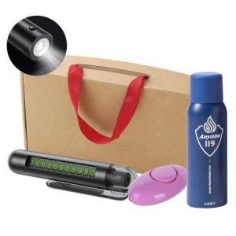 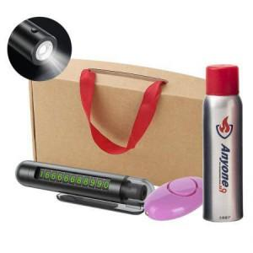 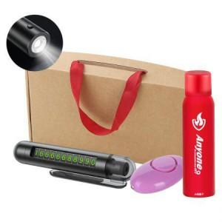

【상세/제작정보】

【인쇄/포장옵션】 | [소화기] 레이저, [탈출키트] 레이저, [탈출키트] DTF필름전사, [호신용기] 실크, [호신용기] DTF필름전사 / 포장지포장

【공급단가】 | 수량 | 20~ | 100~ | 300~ | 500~ | 1,000~
*VAT별도 | 390g | 26,790원 | 25,740원 | 24,680원 | 24,050원 | 23,420원
 | 450g 실버 | 27,810원 | 26,710원 | 25,620원 | 24,960원 | 24,300원
 | 450g 레드 | 27,810원 | 26,710원 | 25,620원 | 24,960원 | 24,300원
 | 505g | 29,330원 | 28,180원 | 27,020원 | 26,330원 | 25,640원

【상품 URL】 | https://www.synergygift.co.kr:443/src/goods_detail.php?gdno=47299

